詳細クラス図
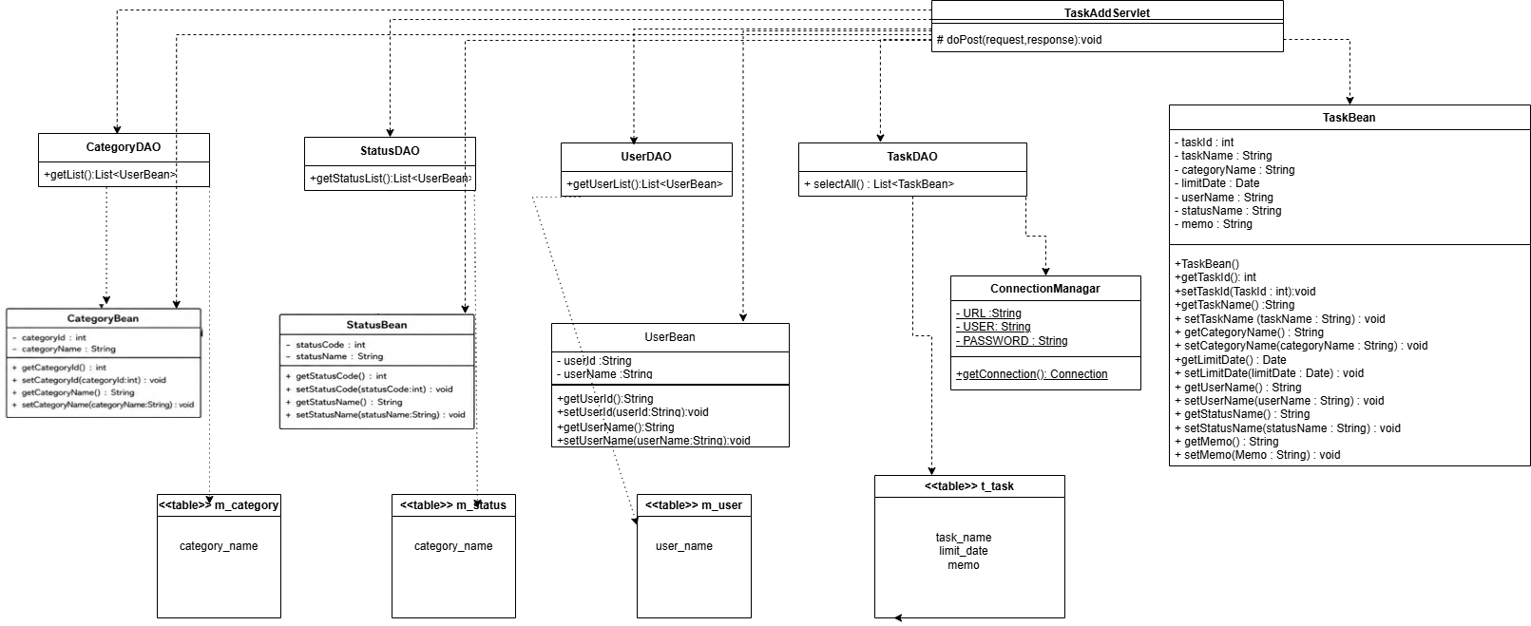
詳細クラス図 | システム名 | グループ名 | 作成日 | 担当 | 承認印
 | TaskMan | デジカレ | 2026-06-08 | 林

登録画面
画面設計書 | システム名 |  | グループ名 |  | 作成日 | 担当 | 承認印
 | TaskMan |  | デジカレ |  | 2026-06-05 | 林

画面名称 | タスク登録画面
画面レイアウト
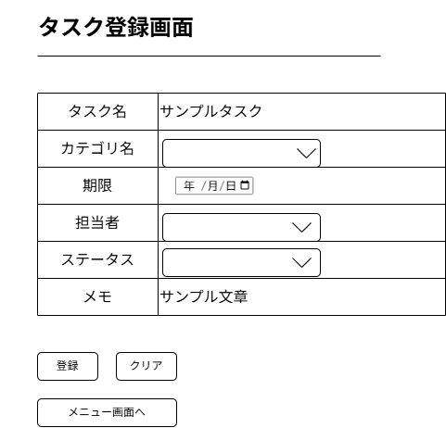
②
①

③
④
⑤
⑧
⑨
⑩
⑥
⑦
フォーム定義
action | task-add-servlet,menu.jsp |  |  |  |  | method | POST
識別ID | ラベル | type | name | value | 備考
① | タスク登録一覧表 | 表 | - | - | 登録するタスクの内容が表示されている表
② | タスク名 | text | taskName | - | タスク名を入力するテキストボックス
③ | カテゴリ名 | select | categoryName | c.getCategoryCode() | カテゴリ名をDBに登録済の一覧から選択する
④ | 期限 | date | limitDate | - | タスクの期限をカレンダーから入力できるフォーム
⑤ | 担当者 | select | userName | c.getUserName() | 担当者名をDBに登録済の一覧から選択する
⑥ | ステータス | select | statusCode | c.getStatusCode | ステータスをDBに登録済の一覧から選択する
⑦ | メモ | text | memo | - | メモを入力するテキストボックス
⑧ | 登録 | submit | - | - | 入力内容を登録実行するボタン
⑨ | クリア | submit | - |  | 入力内容を全削除するボタン
⑩ | メニュー画面へ | submit | - | - | メニュー画面へ遷移するボタン

完了画面
画面設計書 | システム名 |  | グループ名 |  | 作成日 | 担当 | 承認印
 | TaskMan |  | デジカレ |  | 2026-06-05 | 林

画面名称 | タスク登録完了画面
画面レイアウト
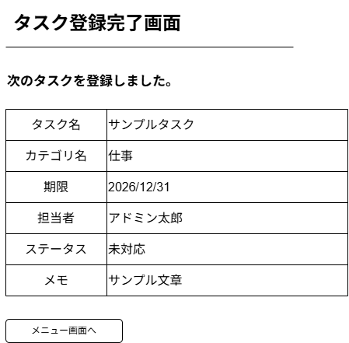

①

②
フォーム定義
action | menu.jsp |  |  |  |  | method | POST
識別ID | ラベル | type | name | value | 備考
① | タスク登録内容一覧表 | 表 | - | - | タスクの登録内容の一覧
② | メニュー画面へ | ボタン | - | - | メニュー画面へ遷移する

エラー画面
画面設計書 | システム名 |  | グループ名 |  | 作成日 | 担当 | 承認印
 | TaskMan |  | デジカレ |  | 2026-06-05 | 林

画面名称 | タスク登録失敗画面
画面レイアウト
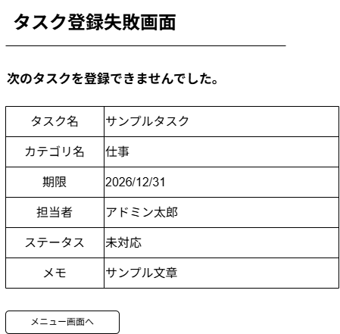

①

②
フォーム定義
action | menu.jsp |  |  |  |  | method | POST
識別ID | ラベル | type | name | value | 備考
① | タスク登録内容一覧表 | 表 | - | - | タスクの登録内容の一覧
② | メニュー画面へ | ボタン | - | - | メニュー画面へ遷移する

